Sheet1
 | 1 | 2 | 3 | 4 | 5 | 6 | 7 | 8 | 9 | 10 | 11 | 12 | 13 | 13 | 12 | 11 | 10 | 9 | 9 | 8 | 7 | 6 | 5 | 4 | 3 | 2 | 1
1
2
3
4
5 |  |  |  |  |  |  |  |  |  |  |  |  |  |  |  |  |  |  | 令和７年１１月２１日
6
7
8
9 |  |  | 富士見市下水道事業におけるウォーターPPP導入検討に関する マーケットサウンディング調査
10
11
12
13
14
15
16
17 |  |  |  |  | 【アンケート調査票】
18
19
20
21
22
23
24
25
26
27
28
29
30 |  |  |  |  | 富士見市 建設部 下水道課
31
32
33
34
35
36
37
38
39
40
41
42
43
44
45
1
2 |  | 【貴社の連絡先等について】
3 |  | 貴社の担当者名・連絡先等をご記入ください。ご回答いただいた個人情報は非公開とし、取扱いには十分注意し、目的外の使用はいたしません。
4
5
6 |  |  | 法人名(又はグループ名)
7 |  |  | 部署名(グループの場合は法人名)
8 |  |  | 担当者名
9 |  |  | 連絡先 |  |  |  | 電話番号
10 |  |  |  |  |  |  | メールアドレス
11
12
13 |  | 【アンケート回答方法について】
14 |  | ・次頁以降の質問にご回答をお願いします。なお、説明会に参加されない場合は、説明会資料をご確認のうえ、 ご回答をお願いします。
15
16 |  | ・回答は、１企業もしくは１グループで取りまとめてご提出ください。
17 |  | ・アンケートは提出期限までに、Eメールにより下記の提出先にご提出ください。
18
19
20
21 |  |  |  | ＜提出期限＞ |  |  |  |  | 令和７年１２月１５日(月)１７時まで
22 |  |  |  | ＜提出先＞ |  |  |  |  | 導入可能性調査受託者：中日本建設コンサルタント(株) 東京事務所 技術部
23 |  |  |  |  |  |  |  |  | 担当：三村、若宮、佐藤
24 |  |  |  |  |  |  |  |  | メール： |  | wppp-fujimi@nakanihon.co.jp
25 |  |  |  | ＜メール件名＞ |  |  |  |  | 「【アンケート提出】法人名」としてください。
26 |  |  |  | ＜添付ファイル＞ |  |  |  |  | 「アンケート調査票(法人名)」としてください。
27 |  |  |  | ＜提出形式＞ |  |  |  |  | Excel
28
29
30
31
32
33
34
35
36
37
38
39
40
41
42
43
44
45
1
2 |  |  | 留意事項 |  | (必ずご覧ください。)
3 |  | (1) | アンケート内容の取扱い
4 |  | ・アンケート内容は、今後の検討において参考とさせていただくものであり、今後予定している事業者選定 における評価等には影響しません。
5
6
7 |  | (2) | 実施結果の公表
8 |  | ・アンケートの実施結果については、概要をホームページ等で公表します。
9 |  | ・公表にあたっては、事前にアンケート回答者へ記載内容等の確認を行う場合があります。
10 |  | ・調査目的から逸脱していると考えられるもの、同種の提案が多数寄せられたものなどの場合は、回答方法を調整 させていただく場合があります。あらかじめご了承ください。
11
12 |  | ・アンケート回答者の名称並びに企業ノウハウに係る内容は、公表しません。ただし、「富士見市情報公開条例」 等関連規定に基づき情報公開の対象となることがあります。
13
14
15 |  | (3) | アンケート調査に関する費用
16 |  | ・アンケート調査における回答作成に要する費用等は、参加者の負担となります。
17
18 |  | (4) | その他
19 |  | ・回答にあたり、アンケートチェック欄における行の追加や削除等の書式変更はご遠慮ください。 ただし意見等を記載する記述欄に関しては、記入欄が足りない場合、高さは変更していただいて構いません。 別途資料等の提出をご希望の場合は、メールに添付して送付ください。
20
21
22 |  | ・書き忘れ防止のため、記述欄に関して意見等がない場合は「特になし」とご記入ください。
23
24
25
26
27 |  |  |  |  |  |  |  |  |  |  | 皆さまへのお願い
28
29 |  |  |  |  | 本アンケートは、皆さまからのご意見を伺う大変貴重な機会と考えております。 ぜひ、すべての質問項目に目を通していただき、ご回答くださいますよう、よろしくお願いいたします。
30
31
32
33
34
35
36
37
38
39
40
41
42
43
44
45
1 |  | 質問① 業種・業務分野について
2 |  |  | 貴社が該当する業種・業務分野を選択ください。
3
4 |  | 1. 業種・業務分野(該当する回答に■)※複数回答可
5 |  | コンサルタント |  |  |  |  | 維持管理 |  |  |  |  | 建設工事 |  |  |  |  | メーカー |  |  |  |  | その他
6
7 |  | □ | 施設設計 |  |  |  | 【管路施設】 |  |  |  |  | □ | 土木・建築施設 |  |  |  | □ | 土木・建築資材 |  |  |  | □
8 |  | □ | 更新計画策定 |  |  |  | □ | 点検・調査 |  |  |  | □ | 機械・電気設備 |  |  |  | □ | 機械・電気設備
9 |  |  |  |  |  |  | □ | 住民対応・清掃・ |  |  |  | □ | 管路施設 |  |  |  | □ | 管路施設資材 |  |  |  | □
10 |  |  |  |  |  |  |  | 修繕等 |  |  |  |  |  |  |  |  | □ | その他
11 |  |  |  |  |  |  |  |  |  |  |  |  |  |  |  |  |  | ( |  |  | ) | □
12
13 |  |  |  |  |  |  | 【ポンプ場】
14 |  |  |  |  |  |  | ※マンホールポンプ を含む
15
16 |  |  |  |  |  |  | □ | 運転操作・保守
17 |  |  |  |  |  |  |  | 点検・水質分析等
18 |  |  |  |  |  |  | □ | 修繕・分解整備等
19
20
21 |  |  |  |  |  |  | 【雨水調整池】
22 |  |  |  |  |  |  | □ | 維持管理等
23 |  |  |  |  |  |  | □ | 修繕等
24
25
26
27
28
29
30
31
32
33
34
35
36
37
38
39
40
41
42
43
44
45
1 |  | 質問② 説明会の理解度
2 |  |  | 本マーケットサウンディングにおけるウォーターＰＰＰの説明を受けて、貴社におけるウォーターＰＰＰの 理解度についてご回答ください。
3
4
5 |  | 1. ウォーターＰＰＰについて(該当する回答に■)
6 |  |  | □ | 理解できた
7 |  |  | □ | 理解できなかった
8 |  |  | □ | どちらともいえない
9 |  | 1-1. 上記回答を選んだ理由をご記入ください。
10 |  | (記述欄)
11
12
13
14
15
16
17
18
19
20
21
22
23
24
25
26
27
28
29
30
31
32
33
34
35
36
37
38
39
40
41
42
43
44
45
1 |  | 質問③ 貴社のPPP/PFI実績
2 |  |  | 貴社の下水道事業に関するPPP/PFIへの参入実績等についてご回答ください。
3 |  |  | ただし、参入実績については1事業方式につき1実績でご記入ください。
4
5 |  | 1.参入実績の有無(該当する回答に■)
6 |  |  | □ | 参入実績あり
7 |  |  | □ | 参入実績なし
8 |  | 1-1. (1で参入実績ありと回答した方)参入した事業方式(該当する回答に■)
9 |  |  | □ | PFI方式( 方式)
10 |  |  | □ | DBO方式
11 |  |  | □ | 包括的民間委託
12 |  |  | □ | その他( )※ウォーターPPP等
13
14 |  | (1) (1-1でPFI方式にチェックをした方)
15 |  | 2-1. 参入した事業方式に対する事業形態(該当する回答に■)
16 |  |  | □ | 代表企業
17 |  |  | □ | 構成企業
18 |  |  | □ | 協力企業
19 |  | 2-2. 参入した事業方式に対する貴社担当業務(複数回答可)
20 |  | 【終末処理場/雨水・汚水中継ポンプ場】
21 |  |  | □ | 統括管理 |  |  |  |  |  |  |  |  |  |  | □ | 汚泥処理・運搬
22 |  |  | □ | 運転操作 |  |  |  |  |  |  |  |  |  |  | □ | 修繕
23 |  |  | □ | 保守点検 |  |  |  |  |  |  |  |  |  |  | □ | 設計
24 |  |  | □ | 清掃 |  |  |  |  |  |  |  |  |  |  | □ | 工事
25 |  |  | □ | ユーティリティ調達･管理 |  |  |  |  |  |  |  |  |  |  | □ | その他( )
26 |  |  | □ | 水質管理
27 |  | 【管路施設】
28 |  |  | □ | 統括管理 |  |  |  |  |  |  |  |  |  |  | □ | 設計
29 |  |  | □ | 巡視・点検 |  |  |  |  |  |  |  |  |  |  | □ | 工事
30 |  |  | □ | 調査 |  |  |  |  |  |  |  |  |  |  | □ | 災害予防
31 |  |  | □ | 清掃 |  |  |  |  |  |  |  |  |  |  | □ | 災害対応
32 |  |  | □ | 修繕 |  |  |  |  |  |  |  |  |  |  | □ | その他( )
33 |  |  | □ | 苦情対応
34
35
36
37
38
39
40
41
42
43
44
45
1 |  | (2) (1-1でDBO方式にチェックをした方)
2 |  | 2-1. 参入した事業方式に対する事業形態(該当する回答に■)
3 |  |  | □ | 代表企業
4 |  |  | □ | 構成企業
5 |  |  | □ | 協力企業
6 |  | 2-2. 参入した事業方式に対する貴社担当業務(複数回答可)
7 |  | 【終末処理場/雨水・汚水中継ポンプ場】
8 |  |  | □ | 統括管理 |  |  |  |  |  |  |  |  |  |  | □ | 汚泥処理・運搬
9 |  |  | □ | 運転操作 |  |  |  |  |  |  |  |  |  |  | □ | 修繕
10 |  |  | □ | 保守点検 |  |  |  |  |  |  |  |  |  |  | □ | 設計
11 |  |  | □ | 清掃 |  |  |  |  |  |  |  |  |  |  | □ | 工事
12 |  |  | □ | ユーティリティ調達･管理 |  |  |  |  |  |  |  |  |  |  | □ | その他( )
13 |  |  | □ | 水質管理
14 |  | 【管路施設】
15 |  |  | □ | 統括管理 |  |  |  |  |  |  |  |  |  |  | □ | 設計
16 |  |  | □ | 巡視・点検 |  |  |  |  |  |  |  |  |  |  | □ | 工事
17 |  |  | □ | 調査 |  |  |  |  |  |  |  |  |  |  | □ | 災害予防
18 |  |  | □ | 清掃 |  |  |  |  |  |  |  |  |  |  | □ | 災害対応
19 |  |  | □ | 修繕 |  |  |  |  |  |  |  |  |  |  | □ | その他( )
20 |  |  | □ | 苦情対応
21
22 |  | (3) (1-1で包括的民間委託にチェックをした方)
23 |  | 2-1. 参入した事業方式に対する事業形態(該当する回答に■)
24 |  |  | □ | 代表企業
25 |  |  | □ | 構成企業
26 |  |  | □ | 協力企業
27 |  | 2-2. 参入した事業方式に対する貴社担当業務(複数回答可)
28 |  | 【終末処理場/雨水・汚水中継ポンプ場】
29 |  |  | □ | 統括管理 |  |  |  |  |  |  |  |  |  |  | □ | 汚泥処理・運搬
30 |  |  | □ | 運転操作 |  |  |  |  |  |  |  |  |  |  | □ | 修繕
31 |  |  | □ | 保守点検 |  |  |  |  |  |  |  |  |  |  | □ | 設計
32 |  |  | □ | 清掃 |  |  |  |  |  |  |  |  |  |  | □ | 工事
33 |  |  | □ | ユーティリティ調達･管理 |  |  |  |  |  |  |  |  |  |  | □ | その他( )
34 |  |  | □ | 水質管理
35 |  | 【管路施設】
36 |  |  | □ | 統括管理 |  |  |  |  |  |  |  |  |  |  | □ | 設計
37 |  |  | □ | 巡視・点検 |  |  |  |  |  |  |  |  |  |  | □ | 工事
38 |  |  | □ | 調査 |  |  |  |  |  |  |  |  |  |  | □ | 災害予防
39 |  |  | □ | 清掃 |  |  |  |  |  |  |  |  |  |  | □ | 災害対応
40 |  |  | □ | 修繕 |  |  |  |  |  |  |  |  |  |  | □ | その他( )
41 |  |  | □ | 苦情対応
42
43
44
45
1 |  | (4) (1-1でその他にチェックをした方)
2 |  | 2-1. 参入した事業方式に対する事業形態(該当する回答に■)
3 |  |  | □ | 代表企業
4 |  |  | □ | 構成企業
5 |  |  | □ | 協力企業
6 |  | 2-2. 参入した事業方式に対する貴社担当業務(複数回答可)
7 |  | 【終末処理場/雨水・汚水中継ポンプ場】
8 |  |  | □ | 統括管理 |  |  |  |  |  |  |  |  |  |  | □ | 汚泥処理・運搬
9 |  |  | □ | 運転操作 |  |  |  |  |  |  |  |  |  |  | □ | 修繕
10 |  |  | □ | 保守点検 |  |  |  |  |  |  |  |  |  |  | □ | 設計
11 |  |  | □ | 清掃 |  |  |  |  |  |  |  |  |  |  | □ | 工事
12 |  |  | □ | ユーティリティ調達･管理 |  |  |  |  |  |  |  |  |  |  | □ | その他( )
13 |  |  | □ | 水質管理
14 |  | 【管路施設】
15 |  |  | □ | 統括管理 |  |  |  |  |  |  |  |  |  |  | □ | 設計
16 |  |  | □ | 巡視・点検 |  |  |  |  |  |  |  |  |  |  | □ | 工事
17 |  |  | □ | 調査 |  |  |  |  |  |  |  |  |  |  | □ | 災害予防
18 |  |  | □ | 清掃 |  |  |  |  |  |  |  |  |  |  | □ | 災害対応
19 |  |  | □ | 修繕 |  |  |  |  |  |  |  |  |  |  | □ | その他( )
20 |  |  | □ | 苦情対応
21
22
23
24
25
26
27
28
29
30
31
32
33
34
35
36
37
38
39
40
41
42
43
44
45
1 |  | 質問④ 富士見市下水道事業における業務実績
2 |  |  | 富士見市下水道事業における貴社の業務実績についてご回答ください。
3
4 |  | 1.富士見市下水道事業への業務実績について(該当する回答に■)
5 |  |  | □ | 実績あり
6 |  |  | □ | 実績なし
7 |  | 1-2. (1で実績ありと回答した方)主な業務について(該当する回答に■)※複数回答可
8 |  | (1)【管路施設】管渠、人孔
9 |  |  | □ | 巡視・点検(現地確認を含む) |  |  |  |  |  |  |  |  |  |  |  | □ | 計画策定(SM関連)
10 |  |  | □ | 調査 |  |  |  |  |  |  |  |  |  |  |  | □ | 改築設計
11 |  |  | □ | 清掃 |  |  |  |  |  |  |  |  |  |  |  | □ | 改築工事
12 |  |  | □ | 修繕 |  |  |  |  |  |  |  |  |  |  |  | □ | 施設情報データ入力
13 |  |  | □ | 用地管理 |  |  |  |  |  |  |  |  |  |  |  | □ | 施設情報データ管理
14 |  |  | □ | 問題解決(不明水調査・対策) |  |  |  |  |  |  |  |  |  |  |  | □ | 窓口
15 |  |  | □ | 災害対応(地震、風水害) |  |  |  |  |  |  |  |  |  |  |  | □ | その他( )
...
 | 1 | 2 | 3 | 4 | 5 | 6 | 7 | 8 | 9 | 10 | 11 | 12 | 13 | 13 | 12 | 11 | 10 | 9 | 9 | 8 | 7 | 6 | 5 | 4 | 3 | 2 | 1
12 |  |  | 登録種別：
13 |  |  | 都道府県名：
14 |  |  | 市町村名(埼玉県内のみ)：
15 |  |  | 申請業種：
16
17
18
19
20
21 |  | (参照イメージ：埼玉県電子入札共同システムより)
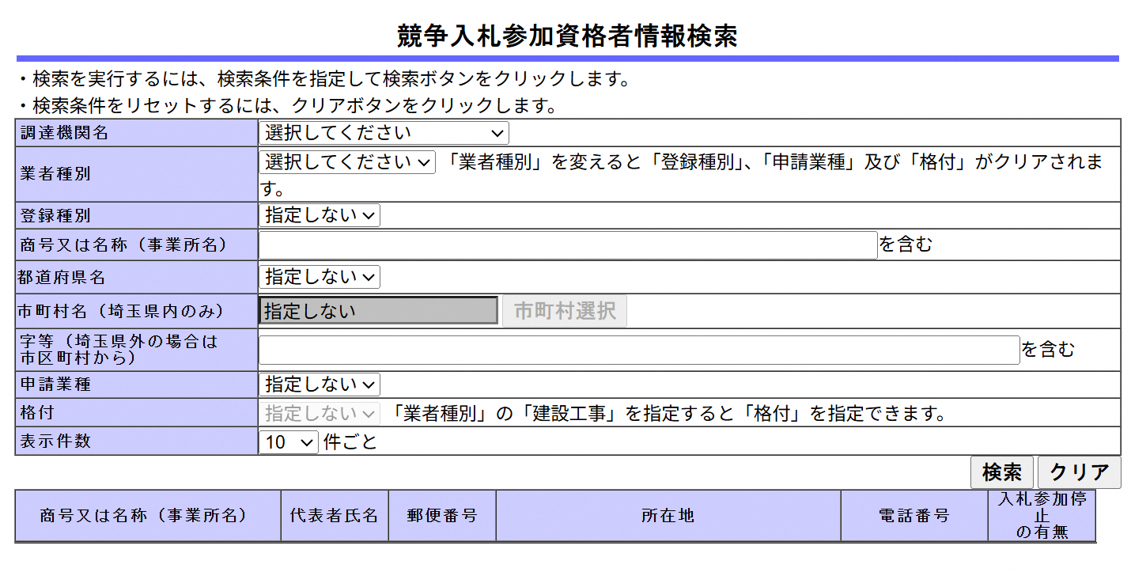
22
23
24
25
26
27
28
29
30
31
32
33
34
35
36
37
38
39
40
41
42
43
44
45
1 |  | 1-2. (1で物品等にチェックした方)下記の登録情報について、ご記入ください。
2 |  |  | 調達機関名：
3 |  |  | 業種：
4 |  |  | 登録種別：
5 |  |  | 大分類：
6 |  |  | 小分類：
7
8
9
10 |  | (参照イメージ：埼玉県電子入札共同システムより)
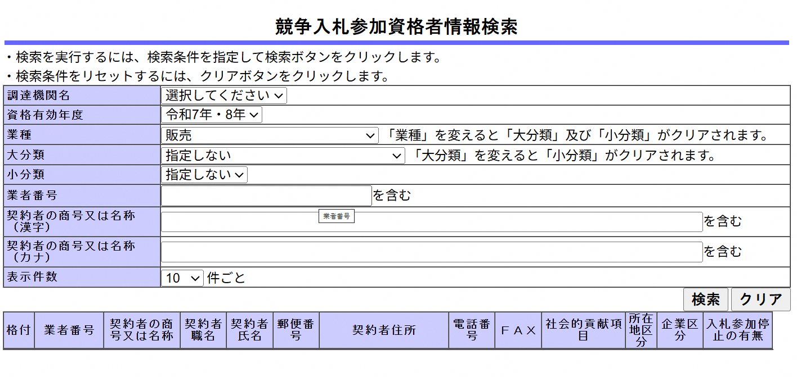
11
12
13
14
15
16
17
18
19
20
21
22
23
24
25
26
27
28
29
30
31
32
33
...

